Hoja1
 |  |  |  | TAREA TEMA2

 |  |  |  | Esrudiante: Valeria Avril Candia Zarco
 | 1. Cálculo de medidas centrales |  |  | Código: 87797

 | Calificaciones Estudiantes
1 | 81
2 | 31
3 | 30
4 | 12
5 | 77
6 | 75
7 | 47
8 | 2
9 | 73
10 | 84
11 | 32
12 | 16
13 | 68
14 | 88
15 | 68
16 | 56
17 | 48
18 | 64
19 | 84
20 | 11
21 | 35
22 | 37
23 | 75
24 | 61
25 | 12
26 | 43
27 | 60
28 | 79
29 | 72
30 | 19

Media | 51
Mediana | 58
Moda | 12

 | 2. Dispersión de datos

 | Varianza | 665.622
 | Desviación estándar | 25.80

 | 3. Rango, percentiles y cuartiles

 | Estudiantes | Tiempo(min)
 | Carla Rodrigues | 50
 | Susana Cierra | 45
 | Carlo Martinez | 55
 | Marcela Ferre | 38
 | Gilberto Guzman | 60
 | William Gonzales | 69
 | Raul Krel | 45
 | Fernanda Junin | 39

 | Rango | 31
 | 1er cuartil | 40.5
 | 2do cuartil | 47.5
 | 3er cuartil | 58.75
Gráfica
 | Percentil 90 | #NUM!
 | P | 8.1
 | Percentil 90 | 69

 | 4.Visualización: gráfico de barras |  | Gráfica

 | Categoría | Cantidad Vendida
 | Electrónicos | 120
 | Ropa | 85
 | Alimentos | 200
 | Juguetes | 45

 | 5.Visualización: gráfico de columnas

 | Trimestre | Ventas Promedio (USD)
 | Trimestre 1 | 15
 | Trimestre 2 | 22.5
 | Trimestre 3 | 18.75
 | Trimestre 4 | 27

 |  | Gráfica

 | 6.Construcción de histograma
 | Altura(cm) |  | Intervalos | Frecuencia | Xi
1 | 165 |  | 160-165 | 4 | 0
2 | 172 |  | 166-170 | 17 | 168
3 | 168 |  | 171-175 | 19 | 173
4 | 171 |  | 176-180 | 9 | 178
5 | 175 |  | 181-185 | 1 | 183
6 | 169 |  |  | 50
7 | 163
8 | 178
9 | 180
10 | 167
11 | 173
12 | 166
13 | 170
14 | 174
15 | 179
16 | 168
17 | 172
18 | 176
19 | 169
20 | 171
21 | 164
22 | 177
23 | 170
24 | 173
25 | 167
26 | 181
27 | 175
28 | 168
29 | 172
30 | 169
31 | 174
32 | 166
33 | 170
34 | 178
35 | 172
36 | 175
37 | 167
38 | 173
39 | 179
40 | 171
41 | 176
42 | 168
43 | 170
44 | 174
45 | 165
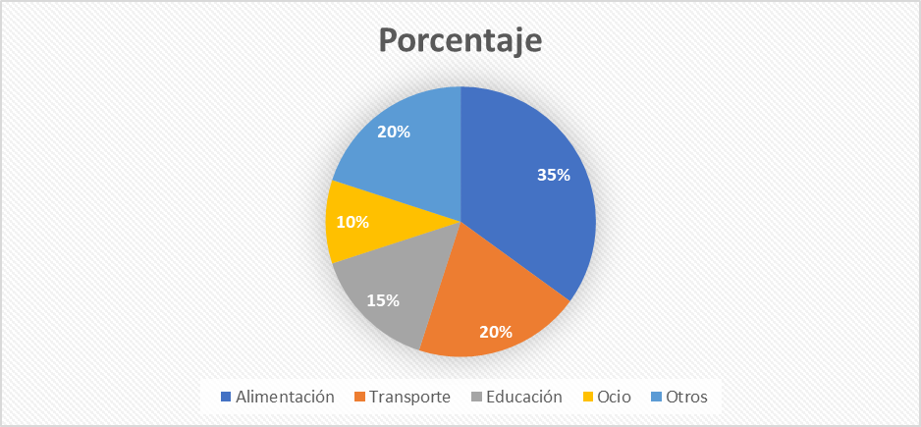
46 | 172
47 | 177
48 | 169
49 | 173
50 | 175

 | 7.Gráfico circular (pastel)

 | Categoría | Porcentaje
 | Alimentación | 35%
 | Transporte | 20%
 | Educación | 15%
 | Ocio | 10%
 | Otros | 20%

Comparación entre A y B

 | 8.Comparación entre dos grupos

 | Grupo A | Grupo B |  | Estadístico | Grupo A | Grupo B
 | 45 | 45 |  | Media | 71 | 62.5
 | 68 | 67 |  | Desviación Estándar | 19.16 | 26.70
 | 47 | 19 |  | Rango | 45 | 79
 | 89 | 98
 | 90 | 90
 | 87 | 56

 | 9.Distribución de frecuencia y acumulada |  | Intervalo | Marca de clase | Frecuencia (f) | Frec. Acumulada (F) | Porcentaje (%) | Porc. Acumulado
 |  |  | 20-25 | 22.5 | 1 | 1 | 2.5% | 2.5%
 | 23, 35, 28, 42, 31, 39, 45, 27, 33, 38, |  | 25-30 | 27.5 | 6 | 7 | 15.0% | 17.5%
 | 41, 29, 36, 44, 30, 25, 37, 43, 32, 26, |  | 30-35 | 32.5 | 8 | 15 | 20.0% | 37.5%
 | 40, 34, 24, 46, 47, 28, 35, 39, 31, 42, |  | 35-40 | 37.5 | 10 | 25 | 25.0% | 62.5%
 | 36, 29, 44, 33, 38, 27, 45, 30, 41, 34 |  | 40-45 | 42.5 | 9 | 34 | 22.5% | 85.0%
 |  |  | 45-50 | 47.5 | 6 | 40 | 15.0% | 100.0%

 | 10.Análisis de datos reales

 | ID | Género | Área | Sueldo (USD) |  | Medida | Valor (USD)
 | 1 | M | Ventas | 4000 |  | Media | 2722
 | 2 | F | Marketing | 3000 |  | Mediana | 3000
 | 3 | M | IT | 2000 |  | Moda | 3000
 | 4 | F | RRHH | 1600 |  | Q1 (Primer cuartil) | 1550
 | 5 | M | Finanzas | 3000 |  | Q2(Segundo cuartil) | 3000
 | 6 | F | Ventas | 4000 |  | Q3 (Tercer cuartil) | 3625
 | 7 | M | IT | 1300 |  | Desviación Estándar | 1439.41
 | 8 | F | Marketing | 1800
 | 9 | M | Operaciones | 4000
 | 10 | F | Finanzas | 8000
 | 11 | M | RRHH | 1000 |  | Área | Sueldo Promedio
 | 12 | F | IT | 2000 |  | IT | 1967
 | 13 | M | Ventas | 3000 |  | Finanzas | 3600
 | 14 | F | Operaciones | 2000 |  | Marketing | 3250
 | 15 | M | Marketing | 3700 |  | Operaciones | 2565
 | 16 | F | Finanzas | 3000 |  | RRHH | 1675
 | 17 | M | IT | 1900 |  | Ventas | 3080
 | 18 | F | Ventas | 1400
 | 19 | M | RRHH | 1200
 | 20 | F | Marketing | 3000 |  | Género | Cantidad | Porcentaje
 | 21 | M | Operaciones | 3060 |  | F | 15 | 50%
 | 22 | F | IT | 3600 |  | M | 15 | 50%
 | 23 | M | Finanzas | 1000
 | 24 | F | Ventas | 3000
 | 25 | M | Marketing | 4000
 | 26 | F | RRHH | 2900
 | 27 | M | Operaciones | 1200
 | 28 | F | IT | 1000
 | 29 | M | Finanzas | 3000
 | 30 | F | Marketing | 4000

